No.1

1_前提条件
 | ・データが存在すること。


 | ・処理が正常な状態であること。

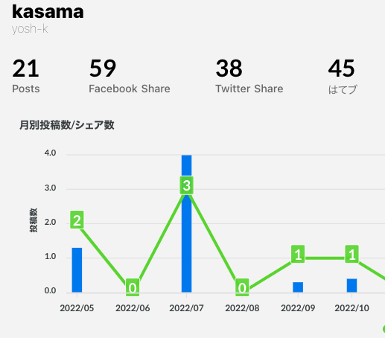

2_試験結果

 | ・処理が正常に終了すること。
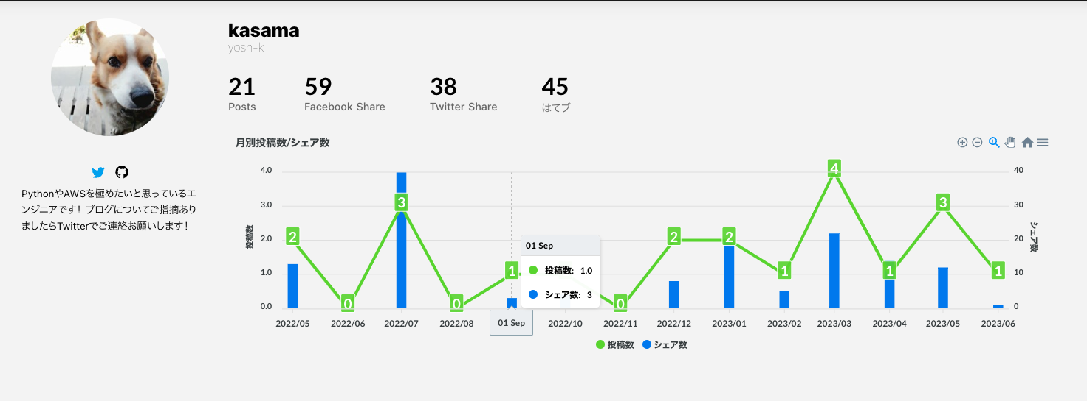

 | ・データ件数に差分がないこと。

